진동측정결과
측정일자 | 설비명 | 전동기(kW) | 측정위치 (1~4) | 축 | 진동속도 (rms) | 부하상태 (%) | 판정 (A~D) | 이상 원인 추정 | 정비 우선순위 | 측정사진
2026-04-22 | FD Fan #1 | 310 | 1 (전동기 부하측) | x | 12.3 | 30 | D | 베어링 진동 | 즉시점검 | 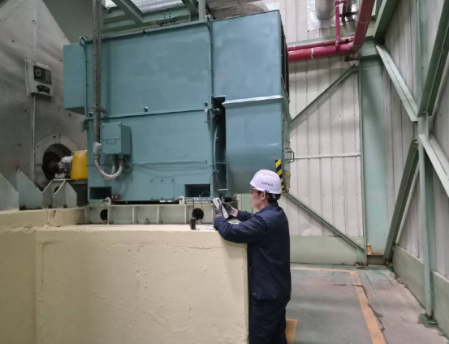
 |  |  | 1 (전동기 부하측) | y | 12.8 | 30 | D |  | 즉시점검
 |  |  | 2(전동기 반부하측) | x | 2.8 | 30 | B |  | 양호
 |  |  | 2(전동기 반부하측) | y | 3.6 | 30 | B |  | 양호
 |  |  | 3(송풍기 반부하측) | x | 0.8 | 30 | A |  | 양호
 |  |  | 3(송풍기 반부하측) | y | 1.2 | 30 | A |  | 양호
 |  |  | 1 (전동기 부하측) | x | 10.6 | 80 | D | 베어링 진동 | 즉시점검
 |  |  | 1 (전동기 부하측) | y | 7.0 | 80 | C |  | 보수필요
 |  |  | 2(전동기 반부하측) | x | 6.0 | 80 | C | 베어링 진동 | 보수필요
 |  |  | 2(전동기 반부하측) | y | 7.9 | 80 | D |  | 즉시점검
 |  |  | 3(송풍기 반부하측) | x | 1.2 | 80 | A |  | 양호
 |  |  | 3(송풍기 반부하측) | y | 0.8 | 80 | A |  | 양호
 | FD Fan #2 |  | 1 (전동기 부하측) | x | 0.6 | 30 | A |  | 양호
 |  |  | 1 (전동기 부하측) | y | 0.9 | 30 | A |  | 양호
 |  |  | 2(전동기 반부하측) | x | 0.7 | 30 | A |  | 양호
 |  |  | 2(전동기 반부하측) | y | 0.7 | 30 | A |  | 양호
 |  |  | 3(송풍기 반부하측) | x | 4.0 | 30 | B |  | 양호
 |  |  | 3(송풍기 반부하측) | y | 4.4 | 30 | B |  | 양호
 |  |  | 1 (전동기 부하측) | x | 0.6 | 80 | A |  | 양호
 |  |  | 1 (전동기 부하측) | y | 1.0 | 80 | A |  | 양호
 |  |  | 2(전동기 반부하측) | x | 0.9 | 80 | A |  | 양호
 |  |  | 2(전동기 반부하측) | y | 1.1 | 80 | A |  | 양호
 |  |  | 3(송풍기 반부하측) | x | 4.0 | 80 | B |  | 양호
 |  |  | 3(송풍기 반부하측) | y | 4.4 | 80 | B |  | 양호
 | FD Fan #3 |  | 1 (전동기 부하측) | x | 1.7 | 30 | A |  | 양호
 |  |  | 1 (전동기 부하측) | y | 1.8 | 30 | A |  | 양호
 |  |  | 2(전동기 반부하측) | x | 1.1 | 30 | A |  | 양호
 |  |  | 2(전동기 반부하측) | y | 1.1 | 30 | A |  | 양호
 |  |  | 3(송풍기 반부하측) | x | 7.1 | 30 | C | 댐퍼 개도로 인한 공진 | 보수필요
 |  |  | 3(송풍기 반부하측) | y | 7.1 | 30 | C |  | 보수필요
 |  |  | 1 (전동기 부하측) | x | 0.9 | 80 | A |  | 양호
 |  |  | 1 (전동기 부하측) | y | 1.1 | 80 | A |  | 양호
 |  |  | 2(전동기 반부하측) | x | 1.1 | 80 | A |  | 양호
 |  |  | 2(전동기 반부하측) | y | 1.2 | 80 | A |  | 양호
 |  |  | 3(송풍기 반부하측) | x | 4.1 | 80 | B |  | 양호
 |  |  | 3(송풍기 반부하측) | y | 4.2 | 80 | B |  | 양호
 | FD Fan #4 |  | 1 (전동기 부하측) | x | 0.7 | 30 | A |  | 양호
 |  |  | 1 (전동기 부하측) | y | 0.8 | 30 | A |  | 양호
 |  |  | 2(전동기 반부하측) | x | 1.2 | 30 | A |  | 양호
 |  |  | 2(전동기 반부하측) | y | 0.9 | 30 | A |  | 양호
 |  |  | 3(송풍기 반부하측) | x | 4.1 | 30 | B |  | 양호
 |  |  | 3(송풍기 반부하측) | y | 3.5 | 30 | B |  | 양호
 |  |  | 1 (전동기 부하측) | x | 0.9 | 90 | A |  | 양호
 |  |  | 1 (전동기 부하측) | y | 0.4 | 90 | A |  | 양호
 |  |  | 2(전동기 반부하측) | x | 1.8 | 90 | A |  | 양호
 |  |  | 2(전동기 반부하측) | y | 2.2 | 90 | A |  | 양호
 |  |  | 3(송풍기 반부하측) | x | 10.2 | 90 | D | 베어링 진동 | 즉시점검
 |  |  | 3(송풍기 반부하측) | y | 10.6 | 90 | D |  | 즉시점검
2026-04-23 | 보일러 급수펌프 #1 | 95 | 2(전동기 반부하측) | x | 1.5 |  | B |  | 양호 | 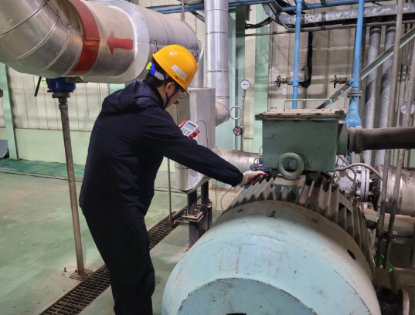
 |  |  | 2(전동기 반부하측) | y | 1.1 |  | A |  | 양호
 |  |  | 3(펌프 반부하측) | x | 2.8 |  | B |  | 양호
 |  |  | 3(펌프 반부하측) | y | 2.5 |  | B |  | 양호
 | 보일러 급수펌프 #2 |  | 2(전동기 반부하측) | x | 4.1 |  | C | 베어링 진동 | 보수필요
 |  |  | 2(전동기 반부하측) | y | 4.4 |  | C |  | 보수필요
 |  |  | 3(펌프 반부하측) | x | 3.9 |  | C |  | 보수필요
 |  |  | 3(펌프 반부하측) | y | 4.2 |  | C |  | 보수필요
 | 보일러 급수펌프 #3 |  | 2(전동기 반부하측) | x | 2.8 |  | B |  | 양호
 |  |  | 2(전동기 반부하측) | y | 2.3 |  | B |  | 양호
 |  |  | 3(펌프 반부하측) | x | 3.4 |  | C | 베어링 진동 | 보수필요
 |  |  | 3(펌프 반부하측) | y | 3.5 |  | C |  | 보수필요
 | 보일러 급수펌프 #4 |  | 2(전동기 반부하측) | x | 2.8 |  | B |  | 양호
 |  |  | 2(전동기 반부하측) | y | 2.8 |  | B |  | 양호
 |  |  | 3(펌프 반부하측) | x | 4.1 |  | C | 베어링 진동 | 보수필요
 |  |  | 3(펌프 반부하측) | y | 4.3 |  | C |  | 보수필요
 | 보일러 급수펌프 #5 |  | 가동정지 |  |  |  |  | 신규펌프 제작중
 | 보일러 급수펌프 #6 |  | 가동정지 |  |  |  |  | 유량 50% 가능
2026-04-24 | 중온수 순환펌프 #1 | 350 | 가동정지 |  |  |  |  | 정상가동 불가
 | 중온수 순환펌프 #2 |  | 가동정지 |  |  |  |  | 정상가동 불가
 | 중온수 순환펌프 #3 |  | 토출밸브 엑츄에이터 수선 |  |  |  |  | 수선 중
 | 중온수 순환펌프 #4 |  | 1 (전동기 부하측) | x | 3.1 |  | B | 베어링 이음발생 | 양호 | 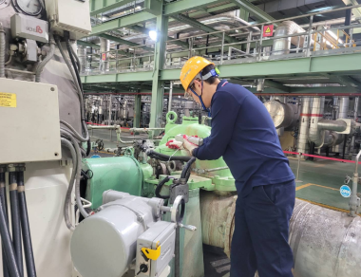
 |  |  | 1 (전동기 부하측) | y | 4.6 |  | C |  | 보수필요
 |  |  | 2(전동기 반부하측) | x | 2.0 |  | A |  | 양호
 |  |  | 2(전동기 반부하측) | y | 2.1 |  | A |  | 양호
 |  |  | 유체커플링 | x | 4.0 |  | B |  | 양호
 |  |  | 유체커플링 | y | 4.3 |  | B |  | 양호
 |  |  | 3(펌프 반부하측) | x | 1.7 |  | A |  | 양호
 |  |  | 3(펌프 반부하측) | y | 1.6 |  | A |  | 양호
 | 중온수 순환펌프 #5 |  | 1 (전동기 부하측) | x | 1.0 | 50 | A |  | 양호
 |  |  | 1 (전동기 부하측) | y | 1.3 | 50 | A |  | 양호
 |  |  | 2(전동기 반부하측) | x | 1.2 | 50 | A |  | 양호
 |  |  | 2(전동기 반부하측) | y | 1.4 | 50 | A |  | 양호
 |  |  | 유체커플링 | x | 3.0 | 50 | B |  | 양호
 |  |  | 유체커플링 | y | 2.8 | 50 | B |  | 양호
 |  |  | 3(펌프 반부하측) | x | 0.4 | 50 | A |  | 양호
 |  |  | 3(펌프 반부하측) | y | 0.4 | 50 | A |  | 양호
 | 중온수 순환펌프 #6 |  | 1 (전동기 부하측) | x | 2.2 |  | A |  | 양호
 |  |  | 1 (전동기 부하측) | y | 2.5 |  | B |  | 양호
 |  |  | 2(전동기 반부하측) | x | 2.4 |  | B |  | 양호
 |  |  | 2(전동기 반부하측) | y | 3.3 |  | B |  | 양호
 |  |  | 유체커플링 | x | 4.5 |  | B |  | 양호
 |  |  | 유체커플링 | y | 4.4 |  | B |  | 양호
 |  |  | 3(펌프 반부하측) | x | 0.8 |  | A |  | 양호
 |  |  | 3(펌프 반부하측) | y | 0.9 |  | A |  | 양호
2026-04-24 | 소각장 순환펌프 #7 | 95 | 2(전동기 반부하측) | x | 4.8 |  | D | 베어링 진동 | 즉시점검
 |  |  | 2(전동기 반부하측) | y | 5.1 |  | D |  | 즉시점검
 |  |  | 3(펌프 반부하측) | x | 3.5 |  | C | 베어링 진동 | 보수필요
 |  |  | 3(펌프 반부하측) | y | 3.7 |  | C |  | 보수필요
 | 소각장 순환펌프 #8 |  | 2(전동기 반부하측) | x | 4.6 | 80 | D | 베어링 진동 | 즉시점검
 |  |  | 2(전동기 반부하측) | x | 4.1 | 80 | C |  | 보수필요
 |  |  | 2(전동기 반부하측) | x | 2.4 | 80 | B |  | 양호
 |  |  | 2(전동기 반부하측) | x | 2.8 | 80 | B |  | 양호
 | 소각장 순환펌프 #9 |  | 2(전동기 반부하측) | x | 2.2 |  | B |  | 양호
 |  |  | 2(전동기 반부하측) | x | 2.1 |  | B |  | 양호
 |  |  | 2(전동기 반부하측) | x | 4.4 |  | C | 메카니칼 씰 미세누수 | 보수필요
 |  |  | 2(전동기 반부하측) | x | 2.7 |  | B |  | 양호
2026-04-27 | 1차 냉각수 #1 | 11 | 2(전동기 반부하측) | x | 4.5 |  | C | 베어링 이음발생 | 보수필요 | 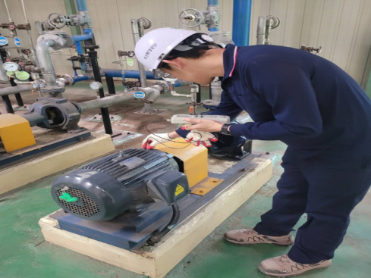
 |  |  | 2(전동기 반부하측) | y | 3.0 |  | C |  | 보수필요
 |  |  | 3(펌프 반부하측) | x | 2.5 |  | B |  | 양호
 |  |  | 3(펌프 반부하측) | y | 2.7 |  | B |  | 양호
 | 1차 냉각수 #2 |  | 2(전동기 반부하측) | x | 6.0 | 80 | D | 베어링 이음발생 | 즉시점검
 |  |  | 2(전동기 반부하측) | y | 4.0 | 80 | C |  | 보수필요
 |  |  | 3(펌프 반부하측) | x | 2.7 | 80 | B |  | 양호
 |  |  | 3(펌프 반부하측) | y | 2.6 | 80 | B |  | 양호
 | 1차 냉각수 #3 |  | 2(전동기 반부하측) | x | 8.5 |  | D | 베어링 마모 | 즉시점검
 |  |  | 2(전동기 반부하측) | y | 7.3 |  | D |  | 즉시점검
 |  |  | 3(펌프 반부하측) | x | 2.8 |  | B |  | 양호
 |  |  | 3(펌프 반부하측) | y | 2.7 |  | B |  | 양호
 | 2차 냉각수 #4 |  | 2(전동기 반부하측) | x | 2.7 | 80 | B |  | 양호
 |  |  | 2(전동기 반부하측) | y | 2.8 | 80 | B |  | 양호
 |  |  | 3(펌프 반부하측) | x | 2.7 | 80 | B |  | 양호
 |  |  | 3(펌프 반부하측) | y | 2.8 | 80 | B |  | 양호
 | 2차 냉각수 #5 |  | 2(전동기 반부하측) | x | 2.3 |  | B |  | 양호
 |  |  | 2(전동기 반부하측) | y | 2.7 |  | B |  | 양호
 |  |  | 3(펌프 반부하측) | x | 4.4 |  | C | 베어링 이음발생 | 보수필요
 |  |  | 3(펌프 반부하측) | y | 5.0 |  | D |  | 즉시점검
 | 2차 냉각수 #6 |  | 2(전동기 반부하측) | x | 2.7 |  | B |  | 양호
 |  |  | 2(전동기 반부하측) | y | 2.8 |  | B |  | 양호
 |  |  | 3(펌프 반부하측) | x | 2.7 |  | B |  | 양호
 |  |  | 3(펌프 반부하측) | y | 2.8 |  | B |  | 양호
2026-04-27 | 유체 냉각수 #7 | 7.5 | 2(전동기 반부하측) | x | 2.4 |  | B |  | 양호 | 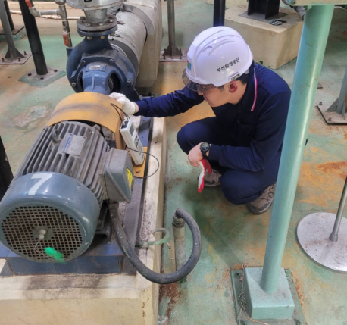
 |  |  | 2(전동기 반부하측) | y | 2.3 |  | B |  | 양호
 |  |  | 3(펌프 반부하측) | x | 3.6 |  | C | 베어링 진동 | 보수필요
 |  |  | 3(펌프 반부하측) | y | 3.6 |  | C |  | 보수필요
 | 유체 냉각수 #8 |  | 2(전동기 반부하측) | x | 1.8 | 80 | B |  | 양호
 |  |  | 2(전동기 반부하측) | y | 2.2 | 80 | B |  | 양호
 |  |  | 3(펌프 반부하측) | x | 2.6 | 80 | B |  | 양호
 |  |  | 3(펌프 반부하측) | y | 2.6 | 80 | B |  | 양호
 | 유체 냉각수 #9 |  | 2(전동기 반부하측) | x | 2.2 |  | B |  | 양호
 |  |  | 2(전동기 반부하측) | y | 1.8 |  | B |  | 양호
 |  |  | 3(펌프 반부하측) | x | 2.0 |  | B |  | 양호
 |  |  | 3(펌프 반부하측) | y | 2.0 |  | B |  | 양호
2026-04-27 | 수처리 #1 | 18.5 | 2(전동기 반부하측) | x | 2.7 |  | B |  | 양호
 |  |  | 2(전동기 반부하측) | y | 2.5 |  | B |  | 양호
 |  |  | 3(펌프 반부하측) | x | 2.6 |  | B |  | 양호
 |  |  | 3(펌프 반부하측) | y | 2.3 |  | B |  | 양호
 | 수처리 #2 |  | 2(전동기 반부하측) | x | 1.7 | 50 | B |  | 양호
 |  |  | 2(전동기 반부하측) | y | 1.7 | 50 | B |  | 양호
 |  |  | 3(펌프 반부하측) | x | 2.1 | 50 | B |  | 양호
 |  |  | 3(펌프 반부하측) | y | 2.1 | 50 | B |  | 양호
2026-04-27 | #1 고온열 #1 | 110 | 2(전동기 반부하측) | x | 4.7 |  | D | 베어링 진동 | 즉시점검 | 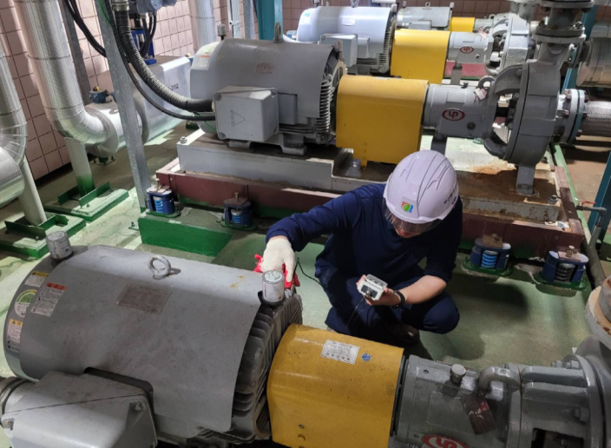
 |  |  | 2(전동기 반부하측) | y | 5.3 |  | D |  | 즉시점검
 |  |  | 3(펌프 반부하측) | x | 11.3 |  | D | 베어링 진동 | 즉시점검
 |  |  | 3(펌프 반부하측) | y | 9.8 |  | D |  | 즉시점검
 | #1 고온열 #2 |  | 2(전동기 반부하측) | x | 5.8 |  | D | 베어링 진동 | 즉시점검
 |  |  | 2(전동기 반부하측) | y | 5.8 |  | D |  | 즉시점검
 |  |  | 3(펌프 반부하측) | x | 8.8 |  | D | 베어링 진동 | 즉시점검
 |  |  | 3(펌프 반부하측) | y | 11.5 |  | D |  | 즉시점검
 | #1 고온열 #3 | 45 | 2(전동기 반부하측) | x | 3.1 | 80 | C | 베어링 진동 | 보수필요
 |  |  | 2(전동기 반부하측) | y | 4.9 | 80 | D |  | 즉시점검
 |  |  | 3(펌프 반부하측) | x | 4.2 | 80 | C | 베어링 진동 | 보수필요
 |  |  | 3(펌프 반부하측) | y | 4.3 | 80 | C |  | 보수필요
 | #1 저온열 #1 | 55 | 2(전동기 반부하측) | x | 4.0 |  | C | 베어링 진동 | 보수필요
 |  |  | 2(전동기 반부하측) | y | 4.8 |  | D |  | 즉시점검
 |  |  | 3(펌프 반부하측) | x | 15.0 |  | D | 메카니칼 씰 누수 | 즉시점검
 |  |  | 3(펌프 반부하측) | y | 15.0 |  | D |  | 즉시점검
 | #1 저온열 #2 |  | 2(전동기 반부하측) | x | 4.6 |  | D | 베어링 이음발생 | 즉시점검
 |  |  | 2(전동기 반부하측) | y | 4.3 |  | C |  | 보수필요
 |  |  | 3(펌프 반부하측) | x | 9.5 |  | D | 베어링 마모 | 즉시점검
 |  |  | 3(펌프 반부하측) | y | 6.5 |  | D |  | 즉시점검
 | #2 고온열 #1 | 110 | 2(전동기 반부하측) | x | 8.3 |  | D | 베어링 진동 | 즉시점검
 |  |  | 2(전동기 반부하측) | y | 8.6 |  | D |  | 즉시점검
 |  |  | 3(펌프 반부하측) | x | 5.4 |  | D | 베어링 진동 | 즉시점검
 |  |  | 3(펌프 반부하측) | y | 5.2 |  | D |  | 즉시점검
 | #2 고온열 #2 |  | 2(전동기 반부하측) | x | 7.5 |  | D | 베어링 진동 | 즉시점검
 |  |  | 2(전동기 반부하측) | y | 8.2 |  | D |  | 즉시점검
 |  |  | 3(펌프 반부하측) | x | 5.9 |  | D | 베어링 진동 | 즉시점검
 |  |  | 3(펌프 반부하측) | y | 4.7 |  | D |  | 즉시점검
 | #2 고온열 #3 | 45 | 2(전동기 반부하측) | x | 4.6 |  | D | 베어링 진동 | 즉시점검
 |  |  | 2(전동기 반부하측) | y | 4.6 |  | D |  | 즉시점검
 |  |  | 3(펌프 반부하측) | x | 7.0 |  | D | 베어링 진동 | 즉시점검
 |  |  | 3(펌프 반부하측) | y | 12.7 |  | D |  | 즉시점검
 | #2 저온열 #1 | 55 | 2(전동기 반부하측) | x | 3.3 |  | C | 베어링 진동 | 보수필요
 |  |  | 2(전동기 반부하측) | y | 3.2 |  | C |  | 보수필요
 |  |  | 3(펌프 반부하측) | x | 6.0 |  | D | 메카니칼 씰 누수 | 즉시점검
 |  |  | 3(펌프 반부하측) | y | 6.5 |  | D |  | 즉시점검
 | #2 저온열 #2 |  | 2(전동기 반부하측) | x | 3.3 |  | C | 베어링 진동 | 보수필요
 |  |  | 2(전동기 반부하측) | y | 6.3 |  | D |  | 즉시점검
 |  |  | 3(펌프 반부하측) | x | 9.3 |  | D | 메카니칼 씰 누수 | 즉시점검
 |  |  | 3(펌프 반부하측) | y | 9.4 |  | D |  | 즉시점검

진동측정기준
